ANEXO IV - BDI
ANEXO IV - PLANILHA DE COMPOSIÇÃO ANALÍTICA DAS TAXAS DE BONIFICAÇÃO E DESPESAS INDIRETAS – BDI DE SERVIÇOS E EQUIPAMENTOS

PLANILHA DE COMPOSIÇÃO ANALÍTICA DAS TAXAS DE BONIFICAÇÃO E DESPESAS INDIRETAS – BDI PARA EXECUÇÃO DE SERVIÇOS |  |  |  |  | 

EXECUÇÃO DE SERVIÇOS DE MANUTENÇÃO CORRETIVA EM NOBREAKS DOS FÓRUNS/VARAS DO TRT DA 5ª REGIÃO LOCALIZADAS NO INTERIOR DA BAHIA - REGIÃO I |  | REVISÃO: | MAIO/2019
ÓRGÃO: TRIBUNAL REGIONAL DO TRABALHO DA 5ª REGIÃO |  | DATA: | MAIO/2019

MEMÓRIA DE CALCULO DO BDI DE SERVIÇOS

BDI APLICADO NA OBRA |  |  | FAIXAS DE ADMISSIBILIDADE DE ACORDO COM O ACORDÃO N. 2622/2013 DO TCU (ESTE ACÓRDÃO CONSIDERAVA CPRB DE 2,0%)
ITEM | DISCRIMINAÇÃO | PERC. (%)
 |  |  | MÍNIMO | MÉDIO |  | MÁXIMO

1.00 | Despesas Indiretas
A1 | Seguro e Garantia | 0.80% | 0.80% | 0.80% |  | 1.00%
A2 | Riscos e Imprevistos | 1.27% | 0.97% | 1.27% |  | 1.27%
A3 | Despesas Financeiras | 1.23% | 0.59% | 1.23% |  | 1.39%
A4 | Administração Central | 4.00% | 3.00% | 4.00% |  | 5.50%
Total do Grupo A = |  | 7.30%

2.00 | Benefício
B-1 | LUCRO | 7.00% | 6.16% | 7.40% |  | 8.96%
Total do Grupo B = |  | 7.00%

3.00 | Impostos |  | CÁLCULO DO ISS
C-1 | PIS / PASEP | 0.65% | ALÍQUOTA MUNICIPAL (%) | % DE MÃO DE OBRA |  | ALÍQUOTA FINAL (%)
C-2 | COFINS | 3.00%
C-3 | ISS | 2.00%
 |  |  | 5.00% | 40.00% |  | 2.00%
C-4 | CONTRIBUIÇÃO PREVIDENCIÁRIA SOBRE A RECEITA BRUTA (CPRB) | 4.50%
Total do Grupo C = |  | 10.15% | VALORES DO BDI PARA CONSTRUÇÃO DE EDIFÍCIOS DE ACORDO COM O ACORDÃO N. 2622/2013 DO TCU

Fórmula Para Cálculo do B.D.I

BDI =(((1+A4+A1+A2)*(1+A3)*(1+B))/(1-C))-1
 |  |  | 1º QUARTIL | MÉDIO |  | 3º QUARTIL

Bonificação Sobre Despesas indiretas (B.D.I) = |  | 27.87% | 20.34% | 22.12% |  | 25.00%

Anexo V - ENC SOCIAIS
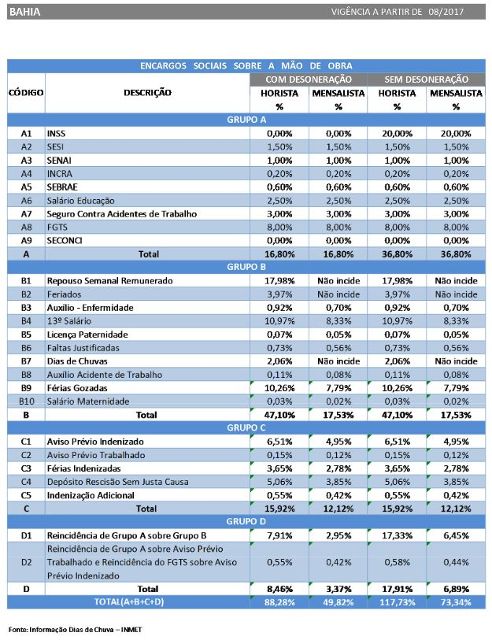
ANEXO V
PLANILHA DE COMPOSIÇÃO DE ENCARGOS SOCIAIS SOBRE PREÇOS DE MÃO DE OBRA DE HORISTAS E MENSALISTAS

